Задача 1
Вариационный ряд относительных частот |  |  |  |  |  |  |  |  |  |  |  |  | Вариационный ряд абсолютных частот
 | 15 | 16 | 17 | 18 | 19 | 20 | 21 | 22 | 23 | 24 | 25 |  |  | 15 | 16 | 17 | 18 | 19 | 20 | 21 | 22 | 23 | 24 | 25
 | 0.02 | 0.04 | 0.08 | 0.1 | 0.08 | 0.18 | 0.2 | 0.1 | 0.1 | 0.08 | 0.02 | 1 |  | 1 | 2 | 4 | 5 | 4 | 9 | 10 | 5 | 5 | 4 | 1 | 50
wнак | 0.02 | 0.06 | 0.14 | 0.24 | 0.32 | 0.5 | 0.7 | 0.8 | 0.9 | 0.98 | 1 |  | nнак | 1 | 3 | 7 | 12 | 16 | 25 | 35 | 40 | 45 | 49 | 50

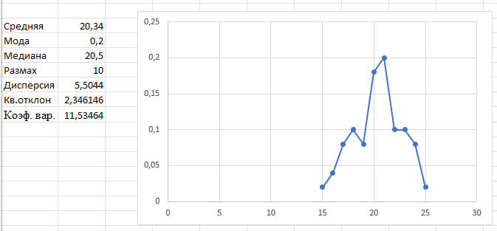
Средняя | 20.34
Мода | 21
Медиана | 20.5
Размах | 10
Дисперсия | 5.5044
Кв.отклон | 2.3461457755
Коэф. вар. | 11.534639998

 | 225 | 256 | 289 | 324 | 361 | 400 | 441 | 484 | 529 | 576 | 625
 | 0.02 | 0.04 | 0.08 | 0.1 | 0.08 | 0.18 | 0.2 | 0.1 | 0.1 | 0.08 | 0.02

Задача 2
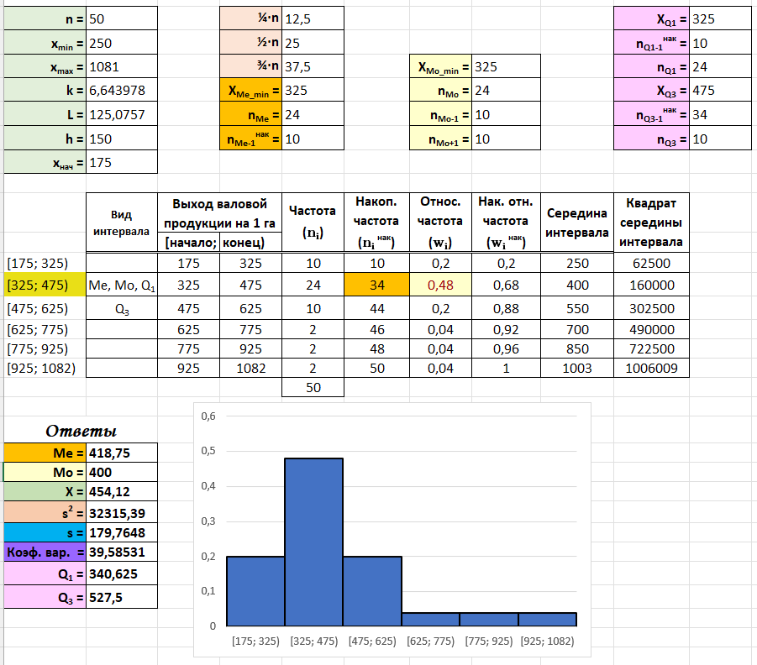
535 | 278 | 312 | 368 | 327 | 482 | 318 | 531 | 554 | 898 | 1030 | 390 | 334 | 423 | 393
1081 | 493 | 698 | 312 | 603 | 372 | 454 | 379 | 294 | 343 | 365 | 341 | 459 | 278 | 449
433 | 250 | 443 | 447 | 375 | 271 | 727 | 334 | 327 | 501 | 273 | 871 | 390 | 582 | 469
448 | 274 | 495 | 357 | 546

n = | 50 |  | ¼∙n | 12.5 |  |  |  |  | XQ1 = | 325
xmin = | 250 |  | ½∙n | 25 |  |  |  |  | nQ1-1нак = | 10
xmax = | 1081 |  | ¾∙n | 37.5 |  | XMo_min = | 325 |  | nQ1 = | 24
k = | 6.6439783544 |  | XMe_min = | 325 |  | nMo = | 24 |  | XQ3 = | 475
L = | 125.07566336 |  | nMe = | 24 |  | nMo-1 = | 10 |  | nQ3-1нак = | 34
h = | 150 |  | nMe-1нак = | 10 |  | nMo+1 = | 10 |  | nQ3 = | 10
xнач = | 175

 | Вид интервала | Выход валовой продукции на 1 га с/х угодий, руб. |  | Частота (ni) | Накоп. частота (ni нак) | Относ. частота (wi) | Нак. отн. частота (wi нак) | Середина интервала | Квадрат середины интервала
 |  | [начало; | конец)
[175; 325) |  | 175 | 325 | 10 | 10 | 0.2 | 0.2 | 250 | 62500
[325; 475) | Me, Mo, Q1 | 325 | 475 | 24 | 34 | 0.48 | 0.68 | 400 | 160000
[475; 625) | Q3 | 475 | 625 | 10 | 44 | 0.2 | 0.88 | 550 | 302500
[625; 775) |  | 625 | 775 | 2 | 46 | 0.04 | 0.92 | 700 | 490000
[775; 925) |  | 775 | 925 | 2 | 48 | 0.04 | 0.96 | 850 | 722500
[925; 1082) |  | 925 | 1082 | 2 | 50 | 0.04 | 1 | 1003 | 1006009
 |  |  |  | 50

Ответы
Me = | 418.75
Mo = | 400
X = | 454.12
s2 = | 32315.3856
s = | 179.76480634
Коэф. вар. = | 39.585309245
Q1 = | 340.625
Q3 = | 527.5

Задача 3
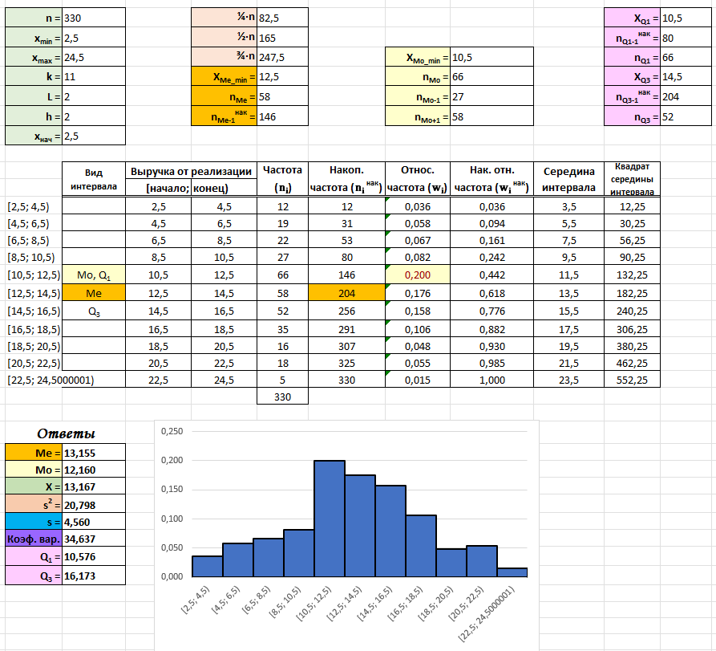

Диапазон изменения признака разбейте на 11 интервалов, первый интервал – [2,5; 4,5)
Число предприятий в группе | Выручка от реализации продукции, тыс.руб.

12 | 12.45
5 | 3.254 | n = | 330 |  | ¼∙n | 82.5 |  |  |  |  | XQ1 = | 10.5
14 | 13.384 | xmin = | 2.5 |  | ½∙n | 165 |  |  |  |  | nQ1-1нак = | 80
35 | 16.987 | xmax = | 35 |  | ¾∙n | 247.5 |  | XMo_min = | 10.5 |  | nQ1 = | 66
10 | 8.991 | k = | 11 |  | XMe_min = | 12.5 |  | nMo = | 66 |  | XQ3 = | 14.5
5 | 24.5 | L = | 2.9545454545 |  | nMe = | 58 |  | nMo-1 = | 27 |  | nQ3-1нак = | 204
13 | 12.44 | h = | 2 |  | nMe-1нак = | 146 |  | nMo+1 = | 58 |  | nQ3 = | 52
6 | 14.771 | xнач = | 2.5
5 | 20.578
7 | 6.154 |  | Вид интервала | Выручка от реализации |  | Частота (ni) | Накоп. частота (ni нак) | Относ. частота (wi) | Нак. отн. частота (wi нак) | Середина интервала | Квадрат середины интервала
6 | 19.653 |  |  | [начало; | конец)
11 | 10.124 | [2,5; 4,5) |  | 2.5 | 4.5 | 12 | 12 | 0.036 | 0.036 | 3.5 | 12.25
16 | 14.079 | [4,5; 6,5) |  | 4.5 | 6.5 | 19 | 31 | 0.058 | 0.094 | 5.5 | 30.25
13 | 16.004 | [6,5; 8,5) |  | 6.5 | 8.5 | 22 | 53 | 0.067 | 0.161 | 7.5 | 56.25
5 | 7.805 | [8,5; 10,5) |  | 8.5 | 10.5 | 27 | 80 | 0.082 | 0.242 | 9.5 | 90.25
7 | 4.552 | [10,5; 12,5) | Mo, Q1 | 10.5 | 12.5 | 66 | 146 | 0.200 | 0.442 | 11.5 | 132.25
13 | 13.021 | [12,5; 14,5) | Me | 12.5 | 14.5 | 58 | 204 | 0.176 | 0.618 | 13.5 | 182.25
10 | 16.001 | [14,5; 16,5) | Q3 | 14.5 | 16.5 | 52 | 256 | 0.158 | 0.776 | 15.5 | 240.25
7 | 8.003 | [16,5; 18,5) |  | 16.5 | 18.5 | 35 | 291 | 0.106 | 0.882 | 17.5 | 306.25
10 | 11.458 | [18,5; 20,5) |  | 18.5 | 20.5 | 16 | 307 | 0.048 | 0.930 | 19.5 | 380.25
15 | 13.222 | [20,5; 22,5) |  | 20.5 | 22.5 | 18 | 325 | 0.055 | 0.985 | 21.5 | 462.25
12 | 16.458 | [22,5; 24,5000001) |  | 22.5 | 24.5 | 5 | 330 | 0.015 | 1.000 | 23.5 | 552.25000235
16 | 12.036 |  |  |  |  | 330
4 | 21.873
7 | 2.5 | Ответы
6 | 18.978 | Me = | 13.155
7 | 14.872 | Mo = | 12.160
4 | 19.32 | X = | 13.167
9 | 21.318 | s2 = | 20.798
10 | 7.331 | s = | 4.560
6 | 9.854 | Коэф. вар. = | 34.637
4 | 15.478 | Q1 = | 10.576
5 | 5.497 | Q3 = | 16.173
15 | 12.369

Задача 4
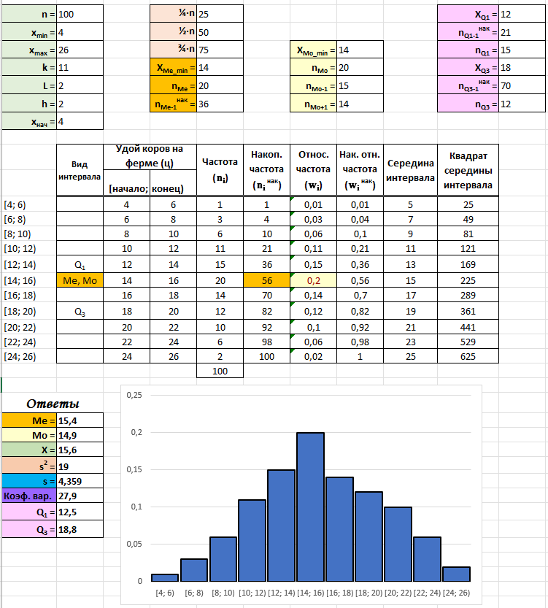
 | 4-6 | 6-8 | 8-10 | 10-12 | 12-14 | 14-16 | 16-18 | 18-20 | 20-22 | 22-24 | 24-26
 | 1 | 3 | 6 | 11 | 15 | 20 | 14 | 12 | 10 | 6 | 2

n = | 100 |  | ¼∙n | 25 |  |  |  |  | XQ1 = | 12
xmin = | 4 |  | ½∙n | 50 |  |  |  |  | nQ1-1нак = | 21
xmax = | 26 |  | ¾∙n | 75 |  | XMo_min = | 14 |  | nQ1 = | 15
k = | 11 |  | XMe_min = | 14 |  | nMo = | 20 |  | XQ3 = | 18
L = | 2 |  | nMe = | 20 |  | nMo-1 = | 15 |  | nQ3-1нак = | 70
h = | 2 |  | nMe-1нак = | 36 |  | nMo+1 = | 14 |  | nQ3 = | 12
xнач = | 4

 | Вид интервала | Удой коров на ферме (ц) |  | Частота (ni) | Накоп. частота (ni нак) | Относ. частота (wi) | Нак. отн. частота (wi нак) | Середина интервала | Квадрат середины интервала
 |  | [начало; | конец)
[4; 6) |  | 4 | 6 | 1 | 1 | 0.01 | 0.01 | 5 | 25
[6; 8) |  | 6 | 8 | 3 | 4 | 0.03 | 0.04 | 7 | 49
[8; 10) |  | 8 | 10 | 6 | 10 | 0.06 | 0.1 | 9 | 81
[10; 12) |  | 10 | 12 | 11 | 21 | 0.11 | 0.21 | 11 | 121
[12; 14) | Q1 | 12 | 14 | 15 | 36 | 0.15 | 0.36 | 13 | 169
[14; 16) | Me, Mo | 14 | 16 | 20 | 56 | 0.2 | 0.56 | 15 | 225
[16; 18) |  | 16 | 18 | 14 | 70 | 0.14 | 0.7 | 17 | 289
[18; 20) | Q3 | 18 | 20 | 12 | 82 | 0.12 | 0.82 | 19 | 361
[20; 22) |  | 20 | 22 | 10 | 92 | 0.1 | 0.92 | 21 | 441
[22; 24) |  | 22 | 24 | 6 | 98 | 0.06 | 0.98 | 23 | 529
[24; 26) |  | 24 | 26 | 2 | 100 | 0.02 | 1 | 25 | 625
 |  |  |  | 100

Ответы
Me = | 15.4
Mo = | 14.9
X = | 15.6
s2 = | 19
s = | 4.359
Коэф. вар. = | 27.9
Q1 = | 12.5
Q3 = | 18.8

